关系图
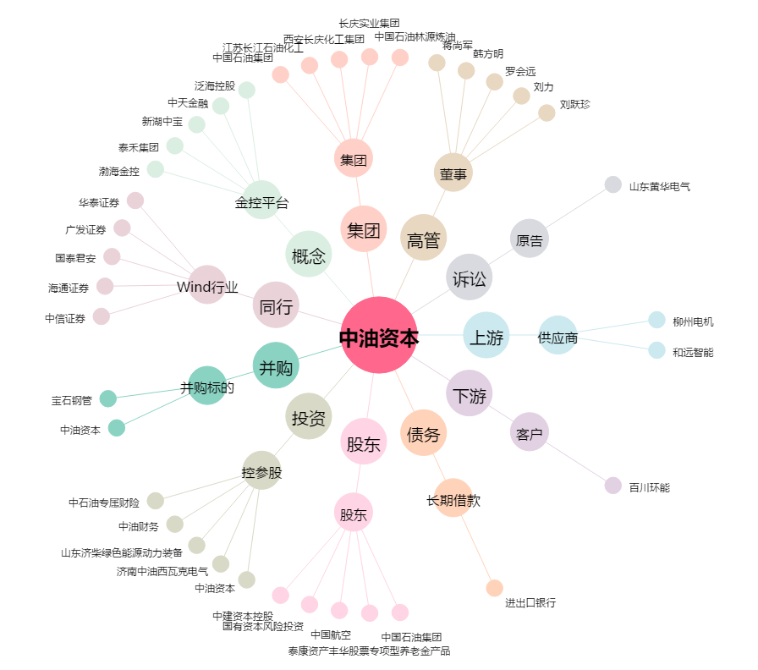
中油资本[000617.SZ] - 关系概览图

